Лист1
категории | вид | характеристики | цена | фото
сантехнические перегородки | серия Эконом | Высота-Ширина-Глубина: 2000мм x 900мм x 1200мм - Стандартные Материал: ЛДСП 16мм Срок изготовления: 2-3 дня Срок монтажа: 7-14 кабин в день | 1650 р. кв.м
 | серия Стандарт | Высота-Ширина-Глубина: 2000мм x 900мм x 1200мм - Стандартные Материал: ЛДСП 16мм Срок изготовления: 2-3 дня Срок монтажа: 7-14 кабин в день | 2650 р.кв.м
 | серия Бизнес | Высота-Ширина-Глубина: 2000мм x 900мм x 1200мм - Стандартные Материал: ЛДСП 16мм Срок изготовления: 2-3 дня Срок монтажа: 7-14 кабин в день | 2900 р. кв.м
детские перегородки |  | Высота-Ширина-Глубина: 1200мм x 750мм x 1200мм - Стандартные Материал: ЛДСП 16мм Срок изготовления: 2-3 дня Срок монтажа: 7-14 кабин в день Наличие: Есть в наличии | 1600 р. кв.м
перегородки из HPL пластика |  | Сантехнические перегородки из HPL пластика по сравнению с остальными вариантами обладают следующими преимуществами: лёгкость, ; практичность, за ними просто ухаживать; гигиеничность, полностью отвечают санитарно-гигиеническим нормам. Также пластиковые перегородки прекрасно вписываются в любую обстановку. А современная обработка пластика позволяет решить одну из основных проблем – вопрос ультрафиолета. | 7000 р. кв.м | 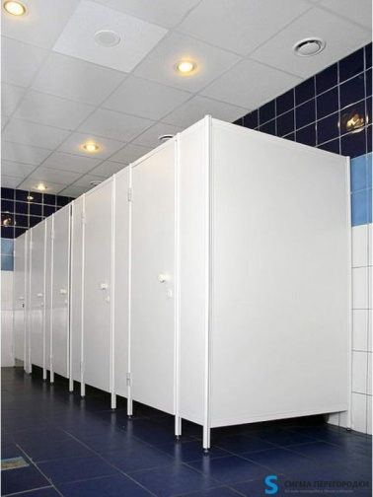
перегородки душевые | серия Эконом | Высота-Ширина-Глубина: 2000мм x 900мм x 1200мм - СтандартныеМатериал: Поликарбонат, Сэндвич панель 16 мм или Hpl Срок изготовления: 2-4 дня Срок монтажа: 7-10 кабин в день Наличие: Есть в наличии | 1600 р. кв.м | 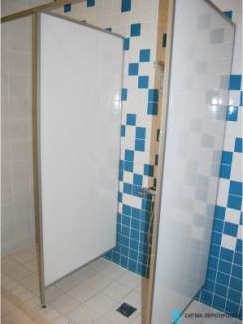
 | серия Комфорт | Высота-Ширина-Глубина: 2000мм x 900мм x 1200мм - СтандартныеМатериал: Поликарбонат, Сэндвич панель 16 мм или Hpl Срок изготовления: 2-4 дня Срок монтажа: 7-10 кабин в день Наличие: Есть в наличии | 2100 р. кв.м | 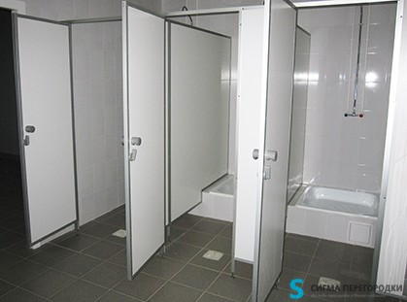
 | серия Премиум | Высота-Ширина-Глубина: 2000мм x 900мм x 1200мм - СтандартныеМатериал: Поликарбонат, Сэндвич панель 16 мм или Hpl Срок изготовления: 2-4 дня Срок монтажа: 7-10 кабин в день Наличие: Есть в наличии | 7200 р. кв.м | 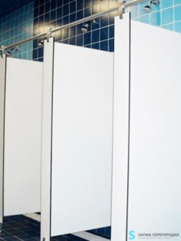
примерочные перегородки |  | Характеристики материала для листов перегородок примерочной: ЛДСП — древесная плита с полимерным покрытием, легкий материал, к нему несложно прикрепить в любой момент дополнительные крючки, вешалки или зеркала, хорошо очищается от загрязнений моющими средствами; но на нем относительно быстро остаются следы эксплуатации: царапины и потертости. HPL-пластик — современный экологичный материал, сложнее в обработке, но более устойчив к внешним воздействиям, не горюч, не выгорает под воздействием солнца, влагоустойчив, имеет различные текстуры: — однотонные, — под камень, — металлик. Широкая цветовая гамма производимых материалов и использование различных фактур. | 1650 р. кв.м | 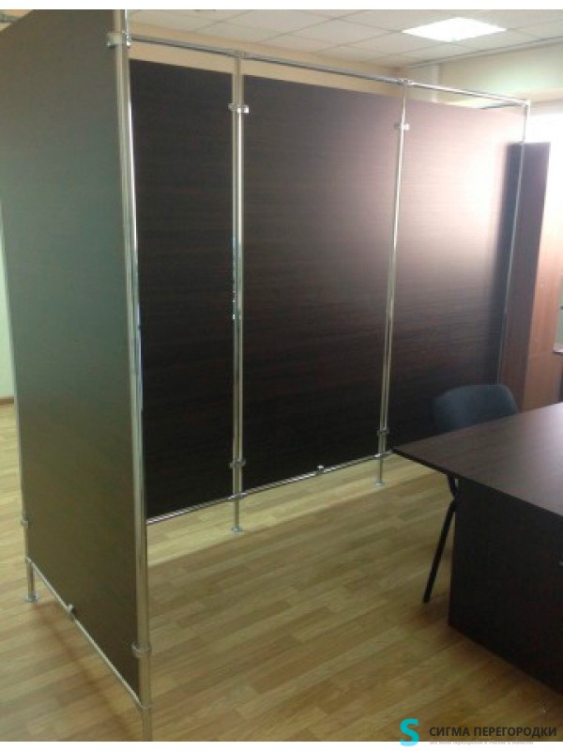
мобильные перегородки | Эконом | Материал: Поликарбонат Срок изготовления: 2-4 дня Срок монтажа: 1 день Наличие: Есть в наличии | 1200 р. кв. м
 | Стандарт | Материал: Поликарбонат Срок изготовления: 2-4 дня Срок монтажа: 1 день Наличие: Есть в наличии | 1500 р. кв.м
 | Бизнес | Материал: Поликарбонат Срок изготовления: 2-4 дня Срок монтажа: 1 день Наличие: Есть в наличии | 2200 р. кв.м
 | из HPL пластика | Материал: CDF пластик толщина 6 мм Срок изготовления: 2-5 дней Срок монтажа: 1-2 дня Наличие: Есть в наличии | 2500 р.кв.м
 | из сендвич панелей | Материал: Поликарбонат Срок изготовления: 2-5 дней Срок монтажа: 1-2 дня Наличие: Есть в наличии | 1200 р. кв. м
столешница для санузлов |  | ……………………………………………………………………………………………………………………………………………………………………………………………………………………………………………………………………………………………………………………………………………………………………………………………….. | от 7000 р. за шт. | 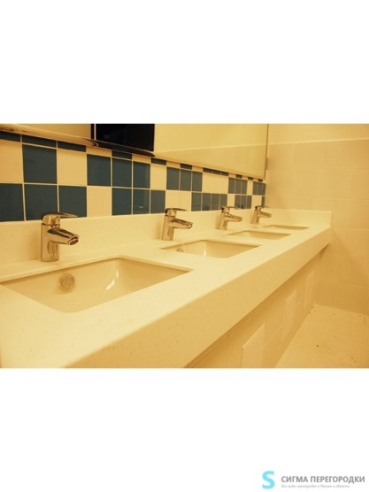
фурнитура для сантехнических перегородок |  | Функционально фурнитура для сантехнических перегородок делится на элементы крепежа и различные ручки, замки, держатели и т.п., поэтому она должна отвечать двум главным требованиям: надежность и соответствующий дизайн. Материал; это могут быть нержавеющая сталь, сплавы цветных металлов, алюминий; для ручек — дерево, пластик, также пластик с покрытием под другие типы материалов. Цвет; как правило, различные типы «металлических» цветов разных оттенков, ряд «простых» цветов для пластиковых ручек и держателей. Тип поверхности; матовые, полированный глянец, сатин, хромированные детали. Соответствие общей концепции дизайна помещения и перегородок. | 320р. | 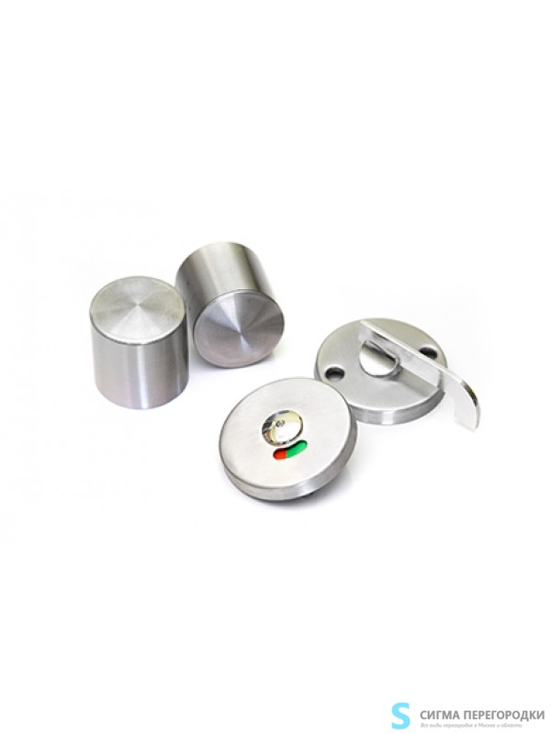
писсуарные перегородки |  | Писсуарные перегородки устанавливаются в мужских общественных туалетах и нужны для того, чтобы разделить пространство между писсуарами. Являются разновидностью сантехнических перегородок, крепятся к стене. Их можно встретить практически в любом торгово-развлекательном, бизнес или же спортивном центре. Перегородки не только помогают разделять зоны между писсуарами, они также препятствуют разбрызгиванию жидкости, в связи с чем с ними становится легче соблюдать гигиену. Также изделия могут работать на общую интерьерную идею, дополняя собой концепцию общего дизайна. Устанавливаются: в мужских туалетах для всех типов зданий и учреждений | 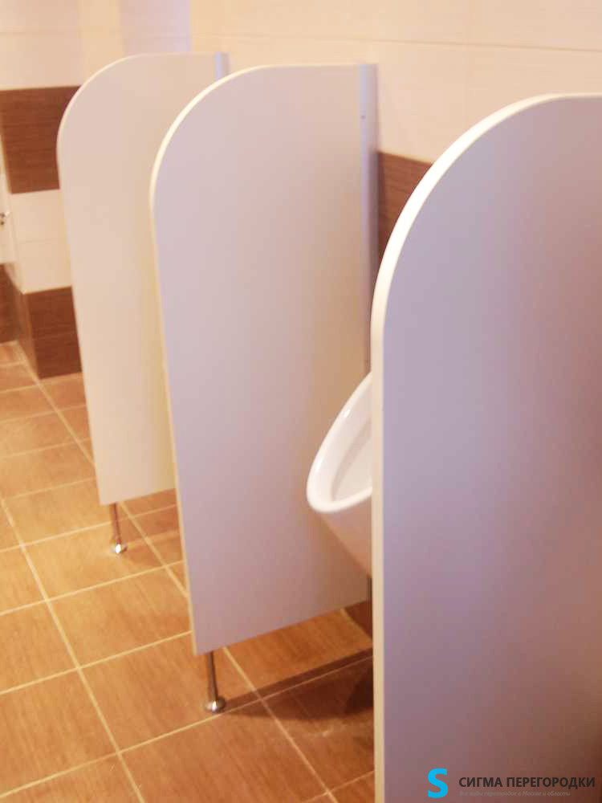 1600 р. кв.м

